成果報告書 記入例
様式6-4 |  |  |  |  |  |  |  |  |  |  | 学支援No.
 |  |  |  |  |  |  |  |  |  |  | ※記入しないでください。

2026年度 学校教育活動支援事業 成果報告書

 |  |  |  |  |  |  |  |  |  |  | 年 | 月 | 日
公益財団法人 日本教育公務員弘済会滋賀支部長 様

 | 標記事業について、活動成果の状況を下記報告書および活動内容報告書により報告します。

1.報告者
ふりがな
学校名 |  | ○○市立○○小学校

ふりがな |  |  |  |  |  |  |  |  |  | 校長は、報告書の記載内容について承認しています。 （☑チェックマークを記入）
校長 氏名 |  | ○○○○

学校 所在地 |  | 〒 |  | -
 |  | ○○○市○○○町○○○○番地

 |  | Tel | ○○○-○○○-○○○○ |  |  | E-mail |  | hogehoge@fafafa.ed.jp

2.実施した教育活動の名称 |  |  |  |  | （貴校園での活動名称を記入ください。）
○○物語 ～地域のよさを知る読書活動～

3.実施した期日（期間）
2025年(令和7年)5月～2026年(令和8年)2月

4.助成を活用した購入物品等とその活用・成果の概要
（助成の活用により購入した物品の写真、または活動の様子を示す写真を文中に挿入してください。）
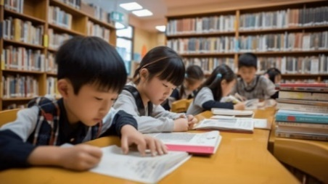 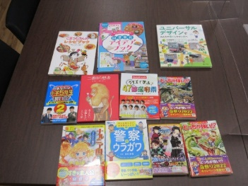 今回の助成金により購入した「図説○○の歴史」は、子どもたちも手に取りやすい内容であり、地域のよさを知る読書資料として活用することができた。・・・・・

助成額 |  |  |  |  |  |  |  |  | 円 （通知した助成額を記入）
助成使途詳細 | 費 目 |  |  |  | 金 額 |  | 使途内容
 | 児童用図書購入 |  |  |  | 100,000 | 円 | 図書購入会計報告に記載しました。
 |  |  |  |  |  | 円
 |  |  |  |  |  | 円
 |  |  |  |  |  | 円
 |  |  |  |  |  | 円
 | 合計 |  |  |  | 100,000 | 円 | ※図書購入の場合は図書購入会計報告を作成 |  |  |  |  |  |  | ←合計が助成額を超える場合は、但し書きとして「助成金を超える金額は別会計から支出」と記載ください。
◇教材・教具や消耗品購入の場合は納品書と領収書、講師謝金は領収書を、この報告書の裏面または別紙(任意)に添付ください。(いずれも写しで可)
5.活動内容報告書 |  |  |  | （＜様式6-5 ホームページ用活動内容報告書＞）
○ | ＜様式6-5 ホームページ用活動内容報告書＞の様式に基づき作成ください。 Ａ４判 24字×39行×2段組 １ページ横書(フォントサイズ ＭＳ明朝10.5ポイント) ＊作成いただいたWord文書を jigyo@shiga-kyoko.jp に添付し送信してください。

